结构分析表
结构分析表
基本信息（结构/电子） |  |  |  |  |  |  | 借用件风险（结构） |  | 制造工艺风险（PE) |  | 制造工艺风险（SQE) |  |  | 材料风险(材料） |  |  | 装配工艺风险（IE) |  | 表面处理风险(ID) |  |  | 模具风险(模具） |  |  | 是否识别风险
零部件 | 材料 | 图片 | 是否借用 | 是否关键部件 | 装配工艺类型（零件与零件的联结：如螺丝紧固，卡扣，热融…） | 加工工艺类型（注塑，机加工，冲压…. | 工况变化 | 性能变化 | 新工艺 | 工艺难度大 | 资源能力 | 制程能力 | 新工艺 | 新材料 | 耐高温高湿 | 抗腐蚀风险 | 新工艺 | 工艺难度大 | 表面要求类型（喷涂，蚀纹….） | 是否新要求 | 表面要求难度大 | 模具类型（主要对注塑模细分：高温模，精密模，双色模等 | 新类型 | 模具难度大
压缩机 | /
冷凝器 | 紫铜管+翅片
风扇支架 | SPCC
风扇 | /
干燥过滤器 | 紫铜管
毛细管 | 紫铜管
回气铜管 | 紫铜管
蒸发器 | 紫铜管+sus304
冷水箱下壳 | PP+GF
温度NTC | /
冷水箱上盖 | PP+GF
液位开关（高低水位） | PP/白
液位开关（溢水水位） | PP/白
搅拌电机 | /
搅拌叶轮 | PPSU
电机减震垫 | 硅胶
防水透气膜 | /
汽水胆组件 | /
汽水胆 | sus304
液位探针（高水位） | /
液位探针（低水位） | /
卡环 | SUS304
保温管 | EVA或聚氨酯
保利龙1 | 保利龙
保利龙2 | 保利龙
oring | 硅胶
线材 | /
制冷剂 | /
金属底板 | spcc
主体支架 | ABS HI 121H
底板 | 免喷涂ABS-ME
螺钉 | / | /
螺钉 | / | /
螺钉 | / | /
螺钉 | / | /
螺钉 | / | /
增压泵组件 | /
泵头隔音棉 | /
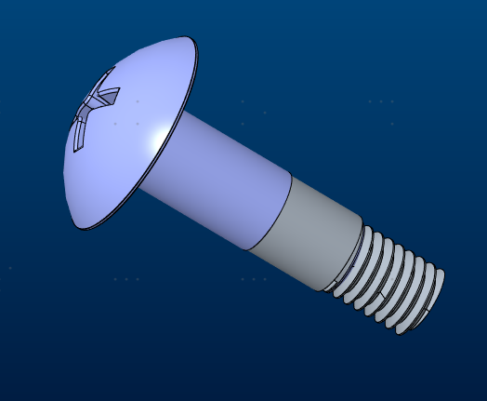
增压泵固定螺丝 | /
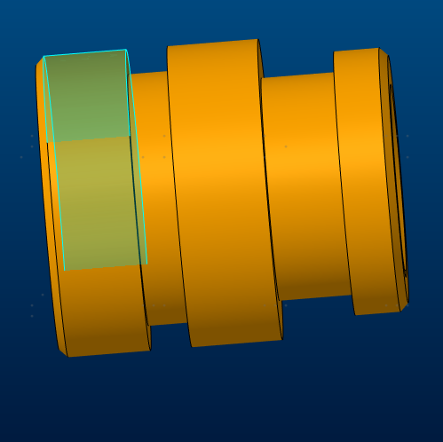
增压泵固定螺母 | /
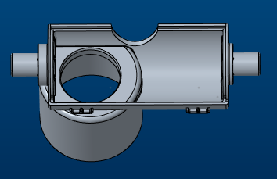
支架左 | ABS(HI-121H)
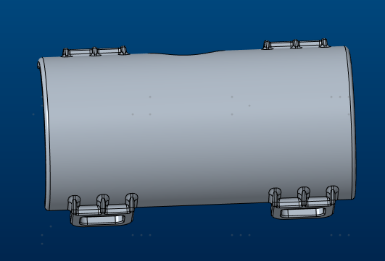
支架右 | ABS(HI-121H)
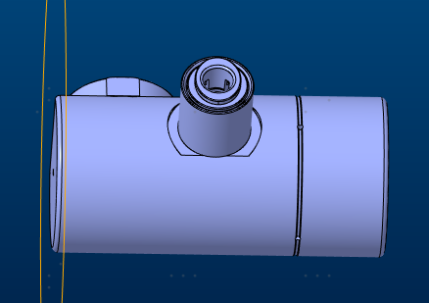
气瓶减压阀 | /
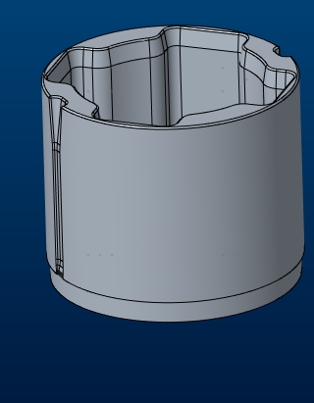
导向盖 | POM C9021
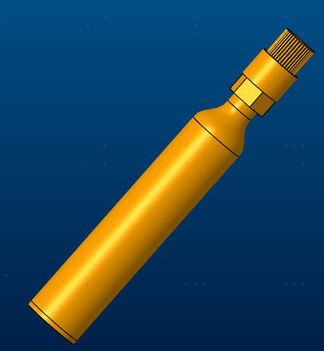
气瓶组件 | 气瓶：ALuminium6061
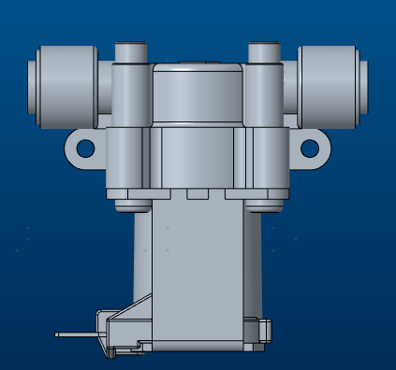
常温水电磁阀 | /
冷水电磁阀 | /
气泡水电磁阀 | /
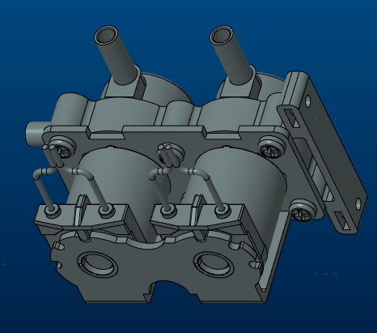
一进二出电磁阀 | /
L型插栓 | /
T型三通 | /
2分转2分穿板直通 | /
2.5分转2分穿板直通 | /
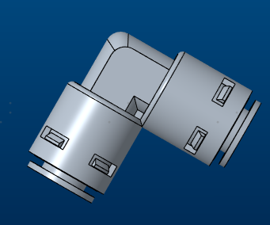
L型弯通 | /
侧T型插栓 | /
L型双通逆⽌阀 | /
缓冲阻尼阀 | /
2分直通 | /
2分水管 | PE管
压力开关 | /
泄压阀 | /
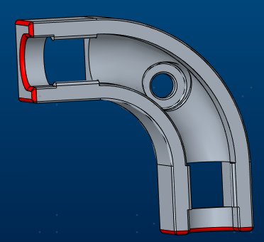
弯折管 | /
保温管 | /
水路板 | POM C9021
水路板盖 | POM C9021
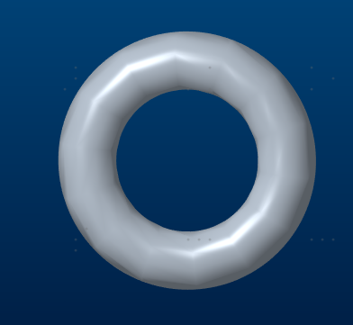
水路板密封圈 | 硅胶
保温棉 | /
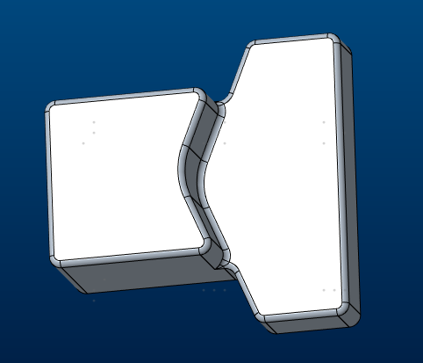
增压泵支撑垫 | 硅胶
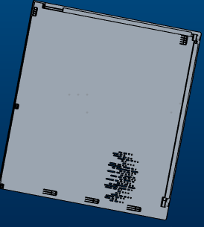
机壳左盖 | 免喷涂ABS-ME（KS5040113）

机壳右盖 | 免喷涂ABS-ME（KS5040113）
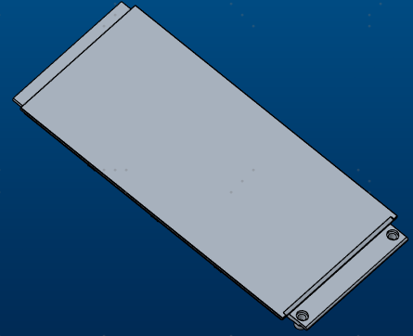
机壳上盖 | 免喷涂ABS-ME（KS9050093）
机壳后盖 | 免喷涂ABS-ME（KS9050093）
机壳前盖 | 免喷涂ABS-ME（KS9050093）
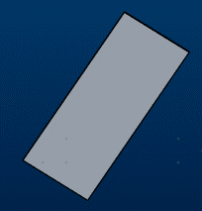
前盖玻璃 | 玻璃
双面胶
压线板 | ABS(HI-121H)
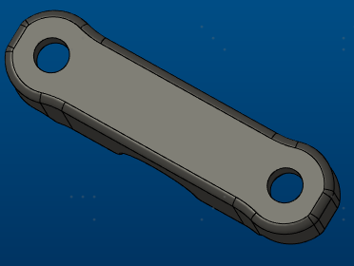
气瓶压板 | ABS(HI-121H)
气瓶盖板 | ABS(HI-121H)
脚垫 | 橡胶70°

吸磁片 | SUS430
磁铁(D10*5) | 汝铁硼磁铁N52
软胶塞 | 硅胶

NUDD复盘分析表
NUDD复盘分析表
记录编号：TIN/O-WI-TD-20-1063-04
版 本：A00
项目名称： |  |  |  |  |  | 项目经理：
项目阶段：待投模 |  |  |  |  |  | 点检时间：
NUDD总揽
NUDD状态 |  |  |  | N | U | DI | DE | TOTAL
Closed | 有原因/有方案，方案被验证或则测试结果是有效果/改善 |  |  | #REF! | #REF! | #REF! | #REF! | #REF!
Open | 没有原因/方案 or 有原因没方案 |  |  | #REF! | #REF! | #REF! | #REF! | #REF!
Tracking | 有原因/有方案，但是方案没有被验证 |  |  | #REF! | #REF! | #REF! | #REF! | #REF!
TOTAL |  |  |  | #REF! | #REF! | #REF! | #REF! | #REF!
识别项 |  |  |  | 5 | 5 | 5 | 5 | 20
NUDD总揽
 | 识别项 | 未识别项
N | 5 | 2
U | 5 | 2
DI | 5 | 2
DE | 5 | 2
未识别项 |  |  |  | 2 | 2 | 2 | 2 | 8
NUDD状态
 | Closed | Open | Tracking
N | 0 | 0 | 0
U | 0 | 0 | 0
DI | 0 | 0 | 0
DE | 0 | 0 | 0

NUDD识别未关闭
 | nudd类别 | 问题现象 | 问题发现阶段 | 未改善原因 |  | lesson learn
1 | New新 | 尘桶底盖无法关闭 | MP | 1.前期原因分析未考虑变形 |  | 1.装配关键零件增加形位公差要求

NUDD识别后发生
 | nudd类别 | 问题现象 | 问题发现阶段 | 发生原因 |  | lesson learn
1 | New新

NUDD未识别
 | nudd类别 | 问题现象 | 问题发现阶段 | 未识别原因 |  | NUDD优化点 | lesson learn
1 | New新

 | 责任岗位 |  | 内容确认（签字代表认可表格内容）
资 料 确 认 | 研发工程师
 | 项目经理
 | QE工程师
 | PE工程师
 | IE工程师
 | 测试工程师
 | 研发技术经理

风险评估工具
S | O | D |  | AP | New→新：行业内使用而公司内从未使用，包括现量产产品未使用的材料/工艺/技术/功能/标准/供应商。 |  | New | Unique | Different | Difficult
9 | 9 | 9 | 999 | H | Unique→独：行业内未使用的,包括材料/工艺/技术/功能。具有的唯一特性 | New |  | Y
9 | 9 | 7 | 997 | H | Difficult→难：可明确识别的重复发生或较难避免克服的问题（结构、电器、软件、测试评估、工艺、装配、外观、内外部供应）。 | Unique
9 | 9 | 5 | 995 | H | Different→异：与上一个产品或其他量产产品线相比，在产品功能、结构、尺寸、制造、服务、客户使用等方面存在的差异，现有产品或核心零部件同一平台上，有相同功能但规格不同、实现方式不同、生产区域不同、供应资源不同。 | Different | Y | Y |  | Y
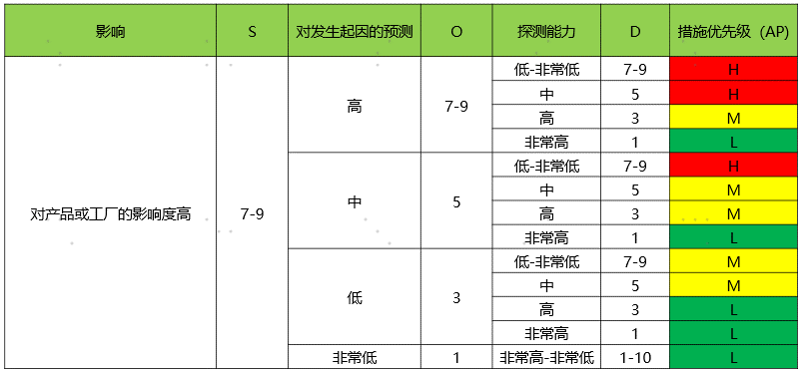
9 | 9 | 3 | 993 | M |  | Difficult | Y | Y
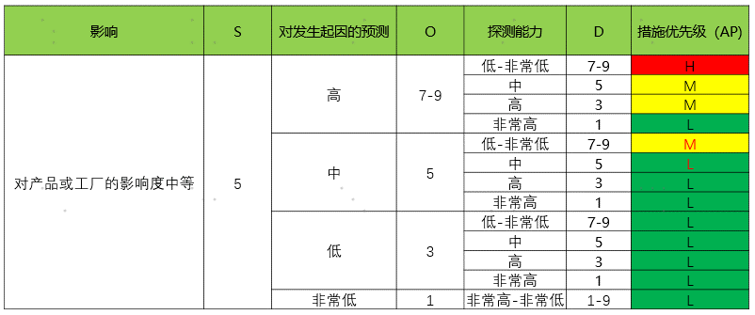
9 | 9 | 1 | 991 | L
9 | 7 | 9 | 979 | H
9 | 7 | 7 | 977 | H
9 | 7 | 5 | 975 | H
9 | 7 | 3 | 973 | M
9 | 7 | 1 | 971 | L
9 | 5 | 9 | 959 | H
9 | 5 | 7 | 957 | H
9 | 5 | 5 | 955 | M
9 | 5 | 3 | 953 | M
9 | 5 | 1 | 951 | L
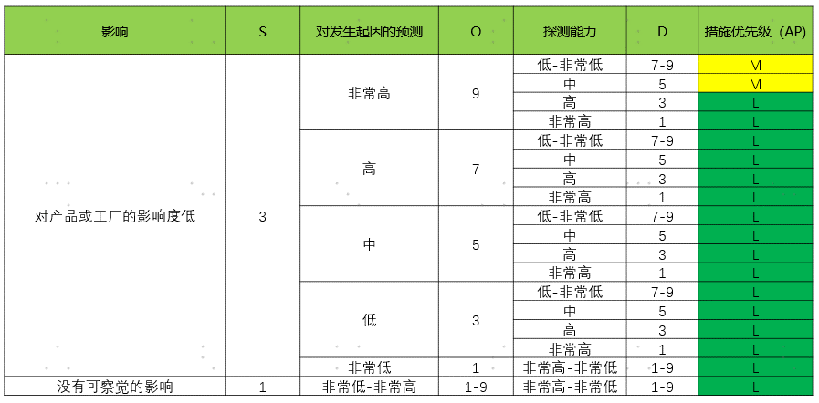
9 | 3 | 9 | 939 | M
9 | 3 | 7 | 937 | M
9 | 3 | 5 | 935 | M
9 | 3 | 3 | 933 | L
9 | 3 | 1 | 931 | L
9 | 1 | 9 | 919 | L
9 | 1 | 7 | 917 | L
9 | 1 | 5 | 915 | L
9 | 1 | 3 | 913 | L
9 | 1 | 1 | 911 | L
7 | 9 | 9 | 799 | H
7 | 9 | 7 | 797 | H
7 | 9 | 5 | 795 | H
7 | 9 | 3 | 793 | M
7 | 9 | 1 | 791 | L
7 | 7 | 9 | 779 | H
7 | 7 | 7 | 777 | H
7 | 7 | 5 | 775 | H
7 | 7 | 3 | 773 | M
7 | 7 | 1 | 771 | L
7 | 5 | 9 | 759 | H
7 | 5 | 7 | 757 | H
7 | 5 | 5 | 755 | M
7 | 5 | 3 | 753 | M
7 | 5 | 1 | 751 | L
7 | 3 | 9 | 739 | M
7 | 3 | 7 | 737 | M
7 | 3 | 5 | 735 | M
7 | 3 | 3 | 733 | L
7 | 3 | 1 | 731 | L
7 | 1 | 9 | 719 | L
7 | 1 | 7 | 717 | L
7 | 1 | 5 | 715 | L
7 | 1 | 3 | 713 | L
7 | 1 | 1 | 711 | L
5 | 9 | 9 | 599 | H
5 | 9 | 7 | 597 | H
5 | 9 | 5 | 595 | M
5 | 9 | 3 | 593 | M
5 | 9 | 1 | 591 | L
5 | 7 | 9 | 579 | H
5 | 7 | 7 | 577 | H
5 | 7 | 5 | 575 | M
5 | 7 | 3 | 573 | M
5 | 7 | 1 | 571 | L
5 | 5 | 9 | 559 | M
5 | 5 | 7 | 557 | M
5 | 5 | 5 | 555 | L
5 | 5 | 3 | 553 | L
5 | 5 | 1 | 551 | L
5 | 3 | 9 | 539 | L
5 | 3 | 7 | 537 | L
5 | 3 | 5 | 535 | L
5 | 3 | 3 | 533 | L
5 | 3 | 1 | 531 | L
5 | 1 | 9 | 519 | L
5 | 1 | 7 | 517 | L
5 | 1 | 5 | 515 | L
5 | 1 | 3 | 513 | L
5 | 1 | 1 | 511 | L
3 | 9 | 9 | 399 | M
3 | 9 | 7 | 397 | M
3 | 9 | 5 | 395 | M
3 | 9 | 3 | 393 | L
3 | 9 | 1 | 391 | L
3 | 7 | 9 | 379 | L
3 | 7 | 7 | 377 | L
3 | 7 | 5 | 375 | L
3 | 7 | 3 | 373 | L
3 | 7 | 1 | 371 | L
3 | 5 | 9 | 359 | L
3 | 5 | 7 | 357 | L
3 | 5 | 5 | 355 | L
3 | 5 | 3 | 353 | L
3 | 5 | 1 | 351 | L
3 | 3 | 9 | 339 | L
3 | 3 | 7 | 337 | L
3 | 3 | 5 | 335 | L
3 | 3 | 3 | 333 | L
3 | 3 | 1 | 331 | L
3 | 1 | 9 | 319 | L
3 | 1 | 7 | 317 | L
3 | 1 | 5 | 315 | L
3 | 1 | 3 | 313 | L
3 | 1 | 1 | 311 | L
1 | 9 | 9 | 199 | L
1 | 9 | 7 | 197 | L
1 | 9 | 5 | 195 | L
1 | 9 | 3 | 193 | L
1 | 9 | 1 | 191 | L
1 | 7 | 9 | 179 | L
1 | 7 | 7 | 177 | L
1 | 7 | 5 | 175 | L
1 | 7 | 3 | 173 | L
1 | 7 | 1 | 171 | L
1 | 5 | 9 | 159 | L
1 | 5 | 7 | 157 | L
1 | 5 | 5 | 155 | L
1 | 5 | 3 | 153 | L
1 | 5 | 1 | 151 | L
1 | 3 | 9 | 139 | L
1 | 3 | 7 | 137 | L
1 | 3 | 5 | 135 | L
1 | 3 | 3 | 133 | L
1 | 3 | 1 | 131 | L
1 | 1 | 9 | 119 | L
1 | 1 | 7 | 117 | L
1 | 1 | 5 | 115 | L
1 | 1 | 3 | 113 | L
1 | 1 | 1 | 111 | L

